기능 명세서
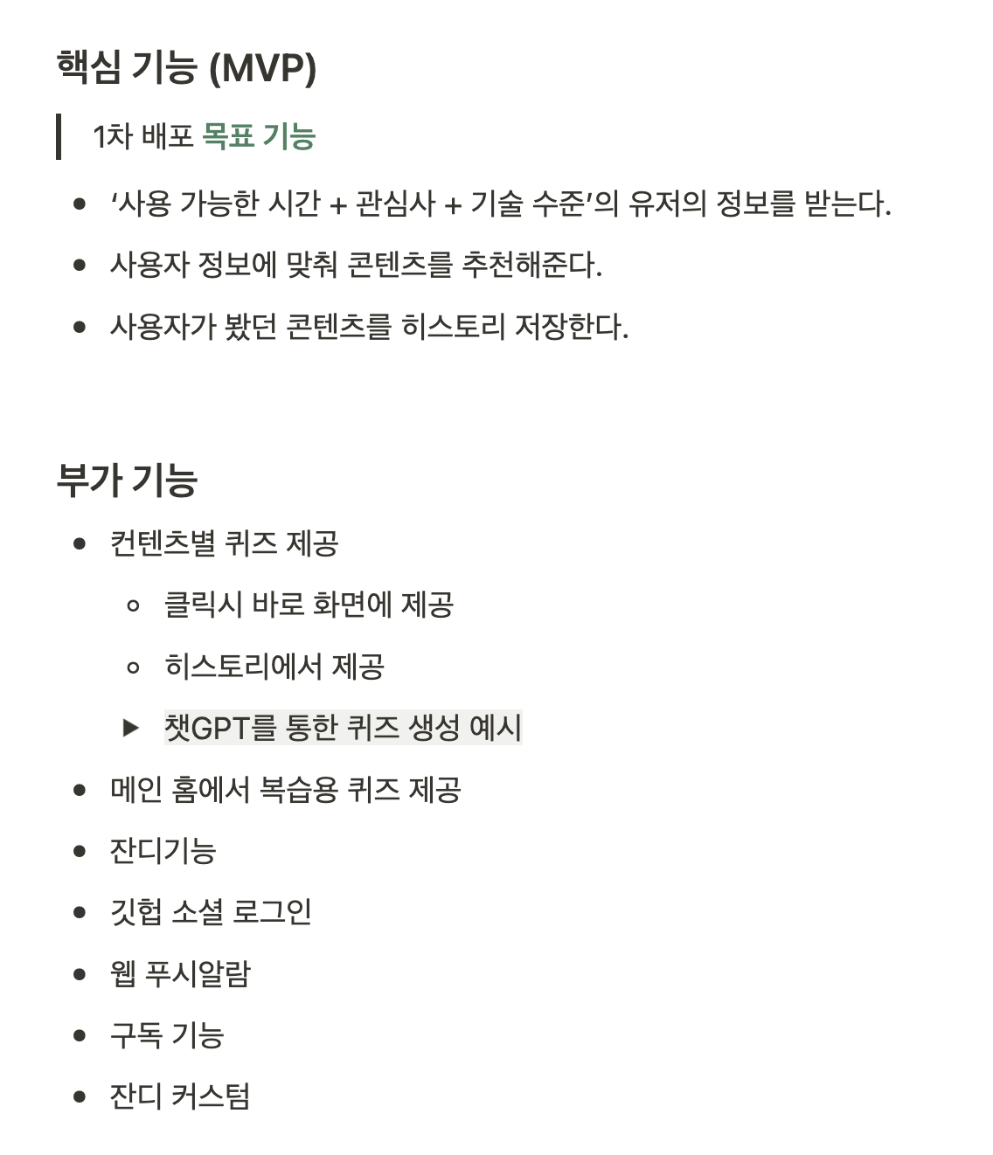
구분 | 1 Depth |  | 2 Depth |  | 3 Depth |  | 4 Depth
 | 기능 명 | 기능 설명 | 기능 명 | 기능 설명 | 기능 명 | 기능 설명 | 기능 명 | 기능 설명
회원 관리 | 소셜 로그인 | google, github, kakao | 가입 설문조사 | 새로 추가된 사용자일 경우 연차/관심사/직무 입력받기
 | 계정 관리 |  | 회원정보 수정
랜덤 컨텐츠 추천 | 인기 컨텐츠 추천 |  | 컨텐츠 조회

 | 랜덤 카테고리 컨텐츠 추천
 | 추천 카테고리 컨텐츠 추천
개인화 컨텐츠 추천 | 지금 이 순간 |  | 컨텐츠 조회 |  | 컨텐츠 피드백 | 제공된 컨텐츠의 난도, 소비 시간 등에 대한 피드백을 남김
 | 시간 맞춤 추천
 | 북마크/히스토리 맞춤 추천 |  | 북마크 | 등록, 해제가 가능한 토글 스위치

퀴즈 | 퀴즈 제공 | 3개 | 퀴즈 채점 결과 반환 |  | 포인트 증가 | 퀴즈 맞춘 개수만큼 포인트 증가
 | 퀴즈 생성 | 5개 (포스팅 컨텐츠에 한함)
 | 퀴즈 채점
피드백 | 컨텐츠 소비시간 피드백 | 사용자가 지정한 컨텐츠 소비시간과 실제 소비시간을 비교
 | 난이도 피드백
탐색 | 카테고리 |  | 상세 카테고리 |  | 컨텐츠 조회
검색 |  |  | 상세 검색 | 필터 설정 가능
 | 검색 |  | 키워드 검색

마이페이지 | 관심사 |  | 스택
 | 대시보드 |  | 잔디 | 퀴즈를 풀었을 때 잔디 추가
 |  |  |  |  | 잔디 테마 뽑기
 |  |  | 그래프 | 상위 카테고리 별 지표
 | 히스토리 관리 |  | 조회한 컨텐츠 정보
 |  |  | 풀이한 퀴즈 점수
 | 북마크 관리 |  | 북마크한 컨텐츠 조회
 |  |  | 북마크 취소
 | 레벨 | 누적 포인트 기준
 | 포인트 | 현재 포인트
 |  |  | 탈퇴하기
 | 배너
 | 영상/글 구분 | 영상
 |  | 글
 | 시간 설정
 | 컨텐츠
 |  | 카테고리 별 컨텐츠
 |  |  |  |  |  |  |  | 추천 모델 반영
 |  |  |  |  |  | 피드백 모달 |  | 추천 모델 반영
 |  |  |  | 히스토리 저장 |  | 추천 모델 반영
 | 필터 | 카테고리
 |  | 시간

